สรุปแยกรายเดือน
งานพัฒนาทรัพยากรสารนิเทศ : สถิติการสั่งซื้อหนังสือในปีงบประมาณ 2559 แยกตามเดือน (ภายใต้งบประมาณ 2 ล้านบาท)
เดือน | หนังสือภาษาไทย |  |  | หนังสือภาษาต่างประเทศ |  |  | สิ่งพิมพ์รายปี |  |  | รวมทั้งสิ้น
 | ชื่อ | เล่ม | จำนวนเงิน | ชื่อ | เล่ม | จำนวนเงิน | ชื่อ | เล่ม | จำนวนเงิน | ชื่อ | เล่ม | จำนวนเงิน
ตุลาคม 2558 | 3 | 4 | 1,455.00 | 81 | 81 | 237,694.00 | 5 | 5 | 35,469.00 | 89 | 90 | 274,618.00
พฤศจิกายน 2558 | 14 | 14 | 3,118.50 | 20 | 22 | 49,754.75 | 9 | 9 | 58,590.00 | 43 | 45 | 111,463.25
ธันวาคม 2558 | 0 | 0 | 0.00 | 11 | 11 | 48,678.30 | 9 | 9 | 61,776.00 | 20 | 20 | 110,454.30
มกราคม 2559 | 0 | 0 | 0.00 | 7 | 9 | 34,216.75 | 0 | 0 | 0.00 | 7 | 9 | 34,216.75
กุมภาพันธ์ 2559 | 8 | 8 | 2,183.00 | 10 | 12 | 48,004.30 | 7 | 7 | 49,050.00 | 25 | 27 | 99,237.30
มีนาคม 2559 | 2 | 2 | 746.30 | 84 | 93 | 231,746.90 | 9 | 9 | 60,237.00 | 95 | 104 | 292,730.20
เมษายน 2559 | 0 | 0 | 0.00 | 12 | 15 | 41,942.75 | 0 | 0 | 0.00 | 12 | 15 | 41,942.75
พฤกษภาคม 2559 | 14 | 14 | 3,811.20 | 39 | 39 | 101,028.90 | 8 | 8 | 52,983.00 | 61 | 61 | 157,823.10
พฤกษภาคม 2559 * | 0 | 0 | 0.00 | 34 | 67 | 211,350.65 | 0 | 0 | 0.00 | 34 | 67 | 211,350.65
มิถุนายน 2559 | 4 | 4 | 1,059.30 | 22 | 27 | 82,964.00 | 8 | 8 | 54,810.00 | 34 | 39 | 138,833.30
กรกฏาคม 2559 | 5 | 5 | 1,398.50 | 46 | 59 | 172,885.25 | 0 | 0 | 0.00 | 51 | 64 | 174,283.75
สิงหาคม 2559 | 8 | 8 | 1,746.50 | 50 | 59 | 169,334.65 | 9 | 9 | 65,133.00 | 67 | 76 | 236,214.15
รวม | 58 | 59 | 15,518.30 | 382 | 427 | 1,218,250.55 | 64 | 64 | 438,048.00 | 504 | 550 | 1,671,816.85
ยอดคงเหลือ | 328,183.15

* งบบัณฑิตวิทยาลัย
งานพัฒนาทรัพยากรสารนิเทศ : สถิติการสั่งซื้อหนังสือในปีงบประมาณ 2558 แยกตามเดือน (ภายใต้งบประมาณ 2 ล้านบาท)
 | หนังสือภาษาไทย | หนังสือภาษาต่างประเทศ | สิ่งพิมพ์รายปี
ตุลาคม 2557 | 5711 | 268771.55 | 85383
พฤศจิกายน 2557 | 1538.5 | 157197.75 | 0
ธันวาคม 2557 | 1347.25 | 85986.7 | 0
มกราคม 2558 | 3127.45 | 70913.85 | 75951
กุมภาพันธ์ 2558 | 301.5 | 38345.15 | 60687
มีนาคม 2558 | 2146 | 44998.85 | 38916
เมษายน 2558 | 544.5 | 164095.05 | 0
พฤกษภาคม 2558 | 190 | 49649.35 | 53379
พฤกษภาคม 2558 * | 1178.5 | 221703.1 | 0
มิถุนายน 2558 | 0 | 0 | 31410
กรกฏาคม 2558 | 3375.2 | 171260.6 | 48600
สิงหาคม 2558 | 0 | 42103.05 | 0
รวม
ยอดคงเหลือ
งานพัฒนาทรัพยากรสารนิเทศ : สถิติการสั่งซื้อหนังสือในปีงบประมาณ 2559 แยกตามเดือน (ภายใต้งบประมาณ 2 ล้านบาท)
 | หนังสือภาษาไทย | หนังสือภาษาต่างประเทศ | สิ่งพิมพ์รายปี
ตุลาคม 2558 | 1455 | 237694 | 35469
พฤศจิกายน 2558 | 3118.5 | 49754.75 | 58590
ธันวาคม 2558 | 0 | 48678.3 | 61776
มกราคม 2559 | 0 | 34216.75 | 0
กุมภาพันธ์ 2559 | 2183 | 48004.3 | 49050
มีนาคม 2559 | 746.3 | 231746.9 | 60237
เมษายน 2559 | 0 | 41942.75 | 0
พฤกษภาคม 2559 | 3811.2 | 101028.9 | 52983
พฤกษภาคม 2559 * | 0 | 211350.65 | 0
มิถุนายน 2559 | 1059.3 | 82964 | 54810
กรกฏาคม 2559 | 1398.5 | 172885.25 | 0
สิงหาคม 2559 | 1746.5 | 169334.65 | 65133
รวม
ยอดคงเหลือ

สรุปแยกตามร้านค้า
งานพัฒนาทรัพยากรสารนิเทศ : สถิติการสั่งซื้อหนังสือในปีงบประมาณ 2559 แยกตามเดือน (ภายใต้งบประมาณ 2 ล้านบาท)
เดือน | หนังสือภาษาไทย |  |  | หนังสือภาษาต่างประเทศ |  |  | สิ่งพิมพ์รายปี |  |  | รวมทั้งสิ้น
 | ชื่อ | เล่ม | จำนวนเงิน | ชื่อ | เล่ม | จำนวนเงิน | ชื่อ | เล่ม | จำนวนเงิน | ชื่อ | เล่ม | จำนวนเงิน
Nibondh | 0 | 0 | 0.00 | 0 | 81 | 0.00 | 64 | 64 | 438,048.00 | 64 | 145 | 438,048.00
PB for Books | 2 | 2 | 860.00 | 94 | 101 | 354,240.00 | 0 | 0 | 0.00 | 96 | 103 | 355,100.00
Booknet | 1 | 2 | 595.00 | 97 | 111 | 322,297.50 | 0 | 0 | 0.00 | 98 | 113 | 322,892.50
Kinokuniya | 3 | 3 | 635.40 | 97 | 104 | 311,292.10 | 0 | 0 | 0.00 | 100 | 107 | 311,927.50
ศูนย์หนังสือจุฬาฯ | 49 | 49 | 12,528.60 | 83 | 100 | 197,299.30 | 0 | 0 | 0.00 | 132 | 149 | 209,827.90
My Bookstore | 0 | 0 | 0.00 | 5 | 5 | 23,260.25 | 0 | 0 | 0.00 | 5 | 5 | 23,260.25
Book Change | 0 | 0 | 0.00 | 2 | 2 | 7,104.00 | 0 | 0 | 0.00 | 2 | 2 | 7,104.00
ดวงกมลสมัย | 2 | 2 | 746.30 | 4 | 4 | 2,757.40 | 0 | 0 | 0.00 | 6 | 6 | 3,503.70
งานดี (มติชน) | 1 | 1 | 153.00 | 0 | 0 | 0.00 | 0 | 0 | 0.00 | 1 | 1 | 153.00
รวม | 58 | 59 | 15,518.30 | 382 | 508 | 1,218,250.55 | 64 | 64 | 438,048.00 | 504 | 631 | 1,671,816.85
ยอดคงเหลือ | 328,183.15
งานพัฒนาทรัพยากรสารนิเทศ : สถิติการสั่งซื้อหนังสือในปีงบประมาณ 2559 แยกตามเดือน (ภายใต้งบประมาณ 2 ล้านบาท)
* งบบัณฑิตวิทยาลัย

สรุปแยกตามภาควิชา
งานพัฒนาทรัพยากรสารนิเทศ : สถิติการสั่งซื้อหนังสือในปีงบประมาณ 2558 แยกตามหน่วยงาน (ภายใต้งบประมาณ 2 ล้านบาท)

ภาควิชา / หน่วยงาน / หลักสูตร | อาจารย์/บุคลากร |  |  |  |  |  | นักศึกษา |  |  |  |  |  | รวม |  |  |  |  |  | ราคารวม | ราคาเฉลี่ยต่อเล่ม
 | ภาษาต่างประเทศ |  |  | ภาษาไทย |  |  | ภาษาต่างประเทศ |  |  | ภาษาไทย |  |  | ภาษาต่างประเทศ |  |  | ภาษาไทย
 | จำนวน (ชื่อเรื่อง) | จำนวน (เล่ม) | ราคารวม | จำนวน (ชื่อเรื่อง) | จำนวน (เล่ม) | ราคารวม | จำนวน (ชื่อเรื่อง) | จำนวน (เล่ม) | ราคารวม | จำนวน (ชื่อเรื่อง) | จำนวน (เล่ม) | ราคารวม | จำนวน (ชื่อเรื่อง) | จำนวน (เล่ม) | ราคารวม | จำนวน (ชื่อเรื่อง) | จำนวน (เล่ม) | ราคารวม
กายวิภาคศาสตร์ | 54 | 69 | 240,577.85 | 3 | 4 | 1,455.00 | 2 | 2 | 15,804.90 | 0 | 0 | - | 56 | 71 | 256,382.75 | 3 | 4 | 1,455.00 | 257,837.75 | 3,437.84
คณิตศาสตร์ | 13 | 14 | 35,052.65 | 0 | 0 | - | 2 | 2 | 4,621.70 | 0 | 0 | - | 15 | 16 | 39,674.35 | 0 | 0 | - | 39,674.35 | 2,479.65
เคมี | 5 | 5 | 22,807.80 | 0 | 0 | - | 1 | 1 | 1,287.75 | 0 | 0 | - | 6 | 6 | 24,095.55 | 0 | 0 | - | 24,095.55 | 4,015.92
จุลชีววิทยา | 7 | 7 | 25,736.50 | 0 | 0 | - | 1 | 1 | 1,260.00 | 0 | 0 | - | 8 | 8 | 26,996.50 | 0 | 0 | - | 26,996.50 | 3,374.56
ชีววิทยา | 3 | 7 | 34,425.00 | 0 | 0 | - | 1 | 1 | 1,363.50 | 0 | 0 | - | 4 | 8 | 35,788.50 | 0 | 0 | - | 35,788.50 | 4,473.56
เทคโนโลยีชีวภาพ | 3 | 3 | 27,366.75 | 0 | 0 | - | 0 | 0 | - | 1 | 1 | 349.20 | 3 | 3 | 27,366.75 | 1 | 1 | 349.20 | 27,715.95 | 6,928.99
พฤกษศาสตร์ | 2 | 2 | 6,777.00 | 0 | 0 | - | 0 | 0 | - | 0 | 0 | - | 2 | 2 | 6,777.00 | 0 | 0 | - | 6,777.00 | 3,388.50
ฟิสิกส์ | 4 | 4 | 11,538.00 | 0 | 0 | - | 11 | 11 | 37,201.45 | 0 | 0 | - | 15 | 15 | 48,739.45 | 0 | 0 | - | 48,739.45 | 3,249.30
เภสัชวิทยา | 2 | 2 | 3,672.00 | 0 | 0 | - | 0 | 0 | - | 0 | 0 | - | 2 | 2 | 3,672.00 | 0 | 0 | - | 3,672.00 | 1,836.00
สรีรวิทยา | 2 | 2 | 8,848.50 | 0 | 0 | - | 0 | 0 | - | 0 | 0 | - | 2 | 2 | 8,848.50 | 0 | 0 | - | 8,848.50 | 4,424.25
งานบริหารและธุรการ | 3 | 3 | 1,336.50 | 8 | 8 | 1,746.50 | 0 | 0 | - | 0 | 0 | - | 3 | 3 | 1,336.50 | 8 | 8 | 1,746.50 | 3,083.00 | 280.27
งานแพทยศาสตร์ฯ | 1 | 5 | 10,725.00 | 0 | 0 | - | 0 | 0 | - | 0 | 0 | - | 1 | 5 | 10,725.00 | 0 | 0 | - | 10,725.00 | 2,145.00
รวม | 99 | 123 | 428,863.55 | 11 | 12 | 3,201.50 | 18 | 18 | 61,539.30 | 1 | 1 | 349.20 | 110 | 135 | 432,065.05 | 19 | 19 | 61,888.50 | 493,953.55 | 3,207.49
ห้องสมุด
ประเภททรัพยากร | บุคลากร |  |  |  |  |  | ห้องสมุดคัดเลือกเอง |  |  |  |  |  | รวม |  |  |  |  |  | ราคารวม | ราคาเฉลี่ยต่อเล่ม
 | ภาษาต่างประเทศ |  |  | ภาษาไทย |  |  | ภาษาต่างประเทศ |  |  | ภาษาไทย |  |  | ภาษาต่างประเทศ |  |  | ภาษาไทย
 | จำนวน (ชื่อเรื่อง) | จำนวน (เล่ม) | ราคารวม | จำนวน (ชื่อเรื่อง) | จำนวน (เล่ม) | ราคารวม | จำนวน (ชื่อเรื่อง) | จำนวน (เล่ม) | ราคารวม | จำนวน (ชื่อเรื่อง) | จำนวน (เล่ม) | ราคารวม | จำนวน (ชื่อเรื่อง) | จำนวน (เล่ม) | ราคารวม | จำนวน (ชื่อเรื่อง) | จำนวน (เล่ม) | ราคารวม
หนังสือ | 2 | 2 | 4,171.95 | 2 | 2 | 576.00 | 263 | 284 | 723,675.75 | 44 | 44 | 11,391.60 | 265 | 286 | 727,847.70 | 46 | 46 | 11,967.60 | 739,815.30 | 2,228.36
สิ่งพิมพ์ต่อเนื่องรายปี | 0 | 0 | - | 0 | 0 | - | 64 | 64 | 438,048.00 | 0 | 0 | - | 64 | 64 | 438,048.00 | 0 | 0 | - | 438,048.00 | 6,844.50
รวม | 2 | 2 | 4,171.95 | 2 | 2 | 576.00 | 327 | 348 | 1,161,723.75 | 44 | 44 | 11,391.60 | 329 | 350 | 1,165,895.70 | 46 | 46 | 11,967.60 | 1,177,863.30 | 2,974.40
รวมทั้งหมด | 101 | 125 | 433,035.50 | 13 | 14 | 3,777.50 | 345 | 366 | 1,223,263.05 | 45 | 45 | 11,740.80 | 114 | 139 | 436,813.00 | 358 | 380 | 1,227,040.55 | 1,671,816.85 | 3,221.23

 | * ไม่รวมงบประมาณจากบัณฑิตวิทยาลัย
งานพัฒนาทรัพยากรสารนิเทศ : สถิติการสั่งซื้อหนังสือในปีงบประมาณ 2558 แยกตามหน่วยงาน (ภายใต้งบประมาณ 2 ล้านบาท)

สรุปแยกตามภาควิชา (ย้อน 3 ปี)
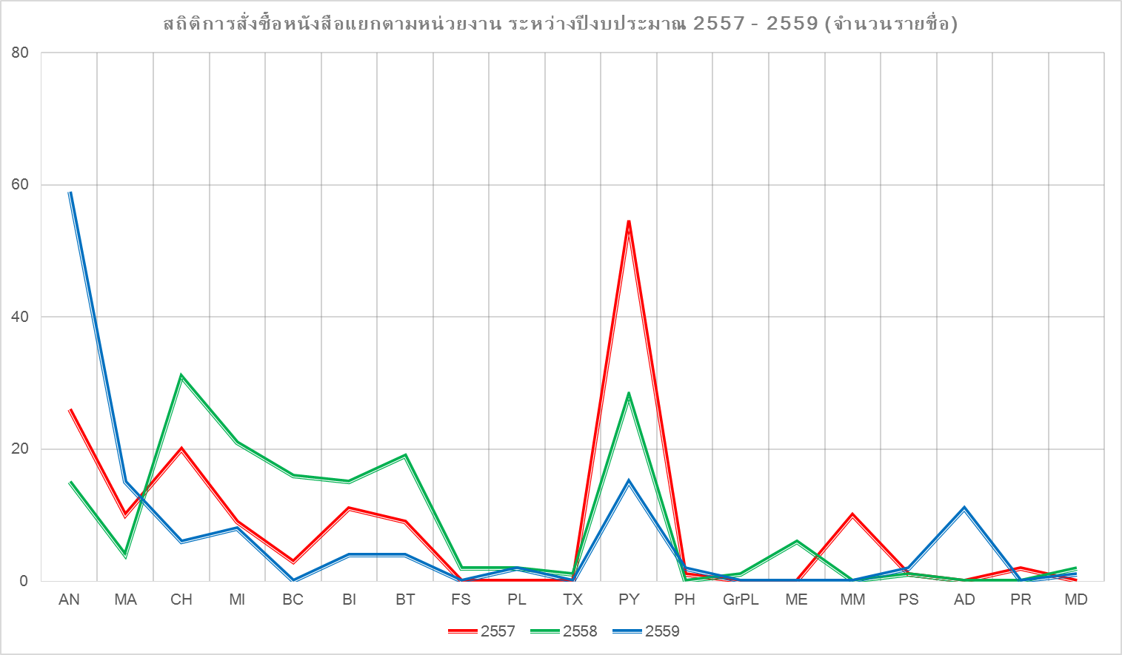
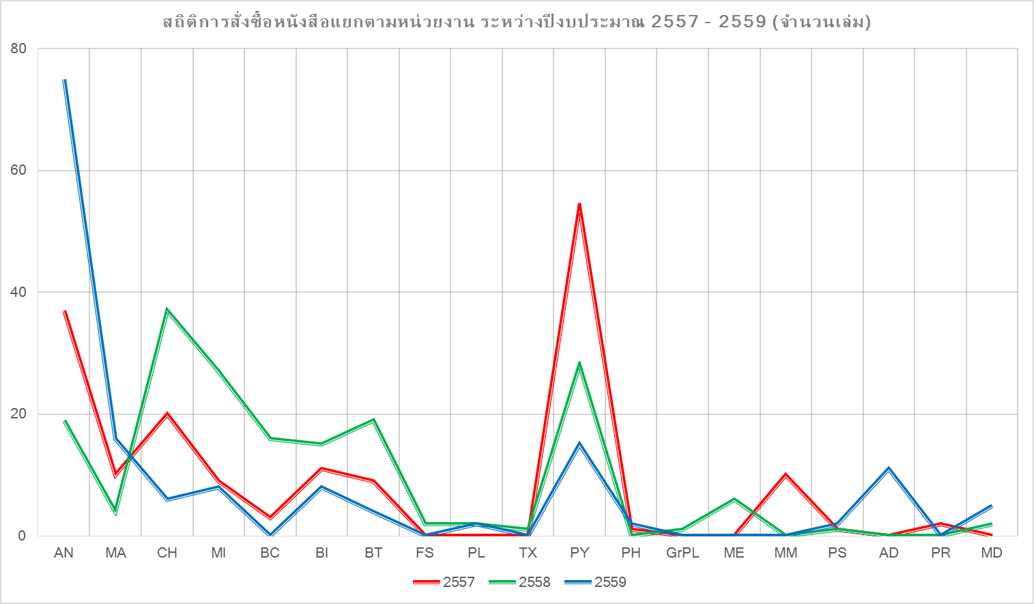
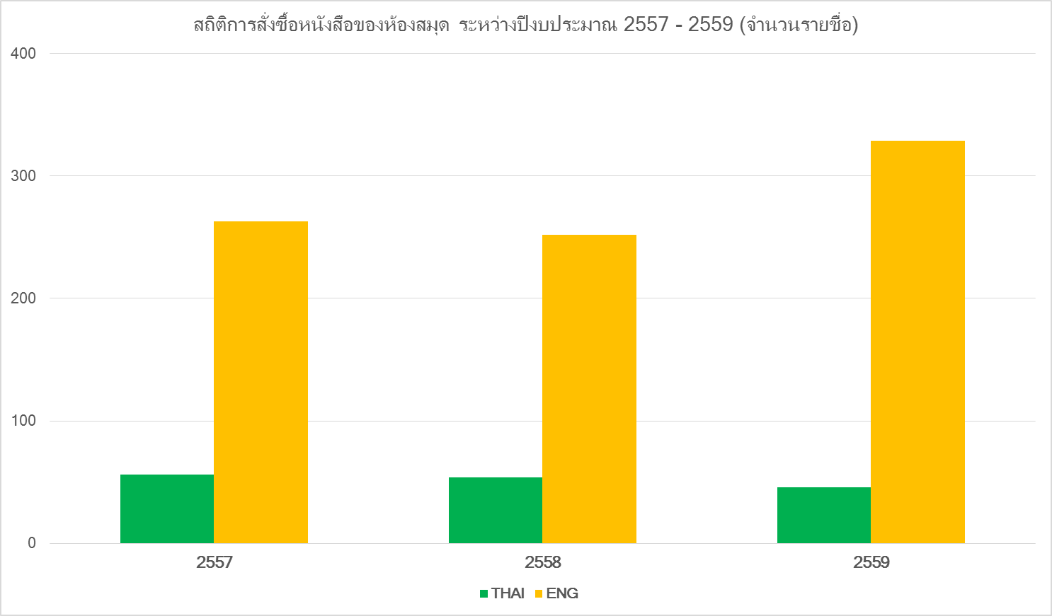
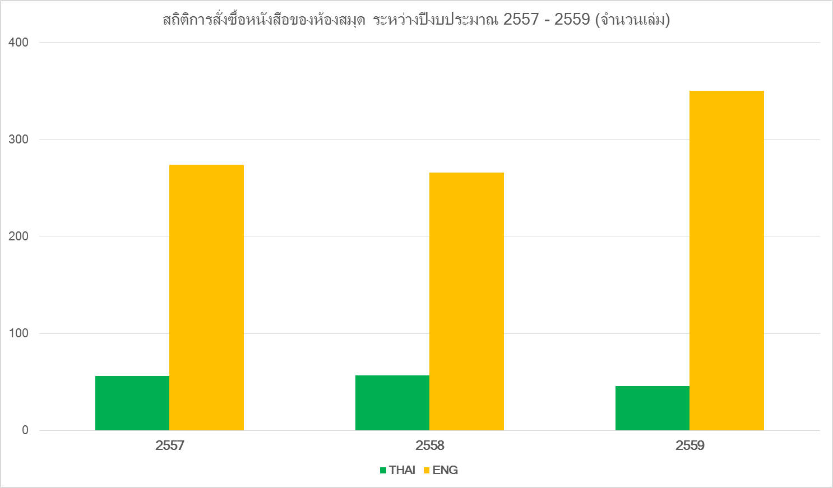
งานพัฒนาทรัพยากรสารนิเทศ : สถิติการสั่งซื้อหนังสือแยกตามหน่วยงาน ย้อนหลัง 3 ปี (2557-2559)

ภาควิชา / หน่วยงาน / หลักสูตร | 2557 |  |  |  |  |  |  |  |  | 2557 |  |  |  |  |  |  |  |  | 2559 |  |  |  |  |  |  |  |  | จำนวนหนังสือระหว่างปี 2557-2559 |  |  |  |  |  | ราคารวม | ราคาเฉลี่ยต่อเล่ม
 | ภาษาต่างประเทศ |  |  | ภาษาไทย |  |  | ยอดรวม |  | ราคารวม | ภาษาต่างประเทศ |  |  | ภาษาไทย |  |  | ยอดรวม |  | ราคารวม | ภาษาต่างประเทศ |  |  | ภาษาไทย |  |  | ยอดรวม |  | ราคารวม | ภาษาต่างประเทศ |  |  | ภาษาไทย
 | จำนวน (ชื่อเรื่อง) | จำนวน (เล่ม) | ราคารวม | จำนวน (ชื่อเรื่อง) | จำนวน (เล่ม) | ราคารวม | จำนวน (ชื่อเรื่อง) | จำนวน (เล่ม) |  | จำนวน (ชื่อเรื่อง) | จำนวน (เล่ม) | ราคารวม | จำนวน (ชื่อเรื่อง) | จำนวน (เล่ม) | ราคารวม | จำนวน (ชื่อเรื่อง) | จำนวน (เล่ม) |  | จำนวน (ชื่อเรื่อง) | จำนวน (เล่ม) | ราคารวม | จำนวน (ชื่อเรื่อง) | จำนวน (เล่ม) | ราคารวม | จำนวน (ชื่อเรื่อง) | จำนวน (เล่ม) |  | จำนวน (ชื่อเรื่อง) | จำนวน (เล่ม) | ราคารวม | จำนวน (ชื่อเรื่อง) | จำนวน (เล่ม) | ราคารวม
กายวิภาคศาสตร์ (AN) | 25 | 36 | 117,856.95 | 1 | 1 | 225.00 | 26 | 37 | 118,081.95 | 13 | 17 | 65,787.15 | 2 | 2 | 408.00 | 15 | 19 | 66,195.15 | 56 | 71 | 256,382.75 | 3 | 4 | 1,455.00 | 59 | 75 | 257,837.75 | 94 | 124 | 440,026.85 | 6 | 7 | 2,088.00 | 442,114.85 | 3,374.92
คณิตศาสตร์ (MA) | 9 | 9 | 18,984.25 | 1 | 1 | 153.00 | 10 | 10 | 19,137.25 | 4 | 4 | 11,822.25 | 0 | 0 | - | 4 | 4 | 11,822.25 | 15 | 16 | 39,674.35 | 0 | 0 | - | 15 | 16 | 39,674.35 | 28 | 29 | 70,480.85 | 1 | 1 | 153.00 | 70,633.85 | 2,354.46
เคมี (CH) | 17 | 17 | 59,526.55 | 3 | 3 | 496.40 | 20 | 20 | 60,022.95 | 30 | 36 | 145,103.90 | 1 | 1 | 306.00 | 31 | 37 | 145,409.90 | 6 | 6 | 24,095.55 | 0 | 0 | - | 6 | 6 | 24,095.55 | 53 | 59 | 228,726.00 | 4 | 4 | 802.40 | 229,528.40 | 3,643.31
จุลชีววิทยา (MI) | 9 | 9 | 39,238.00 | 0 | 0 | - | 9 | 9 | 39,238.00 | 18 | 24 | 36,671.80 | 3 | 3 | 603.10 | 21 | 27 | 37,274.90 | 8 | 8 | 26,996.50 | 0 | 0 | - | 8 | 8 | 26,996.50 | 35 | 41 | 102,906.30 | 3 | 3 | 603.10 | 103,509.40 | 2,352.49
ชีวเคมี (BC) | 3 | 3 | 16,597.00 | 0 | 0 | - | 3 | 3 | 16,597.00 | 16 | 16 | 80,620.75 | 0 | 0 | - | 16 | 16 | 80,620.75 | 0 | 0 | - | 0 | 0 | - | 0 | 0 | - | 19 | 19 | 97,217.75 | 0 | 0 | - | 97,217.75 | 5,116.72
ชีววิทยา (BI) | 10 | 10 | 34,024.15 | 1 | 1 | 106.00 | 11 | 11 | 34,130.15 | 12 | 12 | 48,712.80 | 3 | 3 | 637.50 | 15 | 15 | 49,350.30 | 4 | 8 | 35,788.50 | 0 | 0 | - | 4 | 8 | 35,788.50 | 26 | 30 | 118,525.45 | 4 | 4 | 743.50 | 119,268.95 | 3,507.91
เทคโนโลยีชีวภาพ (BT) | 9 | 9 | 48,256.75 | 0 | 0 | - | 9 | 9 | 48,256.75 | 19 | 19 | 90,258.05 | 0 | 0 | - | 19 | 19 | 90,258.05 | 3 | 3 | 27,366.75 | 1 | 1 | 349.20 | 4 | 4 | 27,715.95 | 31 | 31 | 165,881.55 | 1 | 1 | 349.20 | 166,230.75 | 5,194.71
นิติวิทยาศาสตร์ (FS) | 0 | 0 | - | 0 | 0 | - | 0 | 0 | - | 2 | 2 | 7,290.75 | 0 | 0 | - | 2 | 2 | 7,290.75 | 0 | 0 | - | 0 | 0 | - | 0 | 0 | - | 2 | 2 | 7,290.75 | 0 | 0 | - | 7,290.75 | 3,645.38
พฤกษศาสตร์ (PL) | 0 | 0 | - | 0 | 0 | - | 0 | 0 | - | 2 | 2 | 5,789.70 | 0 | 0 | - | 2 | 2 | 5,789.70 | 2 | 2 | 6,777.00 | 0 | 0 | - | 2 | 2 | 6,777.00 | 4 | 4 | 12,566.70 | 0 | 0 | - | 12,566.70 | 3,141.68
พิษวิทยา (TX) | 0 | 0 | - | 0 | 0 | - | 0 | 0 | - | 1 | 1 | 5,634.00 | 0 | 0 | - | 1 | 1 | 5,634.00 | 0 | 0 | - | 0 | 0 | - | 0 | 0 | - | 1 | 1 | 5,634.00 | 0 | 0 | - | 5,634.00 | 5,634.00
ฟิสิกส์ (PY) | 51 | 51 | 174,904.45 | 3 | 3 | 476.50 | 54 | 54 | 175,380.95 | 27 | 27 | 74,998.05 | 1 | 1 | 495.00 | 28 | 28 | 75,493.05 | 15 | 15 | 48,739.45 | 0 | 0 | - | 15 | 15 | 48,739.45 | 93 | 93 | 298,641.95 | 4 | 4 | 971.50 | 299,613.45 | 3,088.80
เภสัชวิทยา (PH) | 1 | 1 | 1,615.00 | 0 | 0 | - | 1 | 1 | 1,615.00 | 0 | 0 | - | 0 | 0 | - | 0 | 0 | - | 2 | 2 | 3,672.00 | 0 | 0 | - | 2 | 2 | 3,672.00 | 3 | 3 | 5,287.00 | 0 | 0 | - | 5,287.00 | 1,762.33
วิทยาการพืช (GrPL) | 0 | 0 | - | 0 | 0 | - | 0 | 0 | - | 1 | 1 | 5,440.00 | 0 | 0 | - | 1 | 1 | 5,440.00 | 0 | 0 | - | 0 | 0 | - | 0 | 0 | - | 1 | 1 | 5,440.00 | 0 | 0 | - | 5,440.00 | 5,440.00
วิทยาศาสตร์และวิศวกรรมวัสดุ (ME) | 0 | 0 | - | 0 | 0 | - | 0 | 0 | - | 6 | 6 | 36,404.65 | 0 | 0 | - | 6 | 6 | 36,404.65 | 0 | 0 | - | 0 | 0 | - | 0 | 0 | - | 6 | 6 | 36,404.65 | 0 | 0 | - | 36,404.65 | 6,067.44
เวชศาสตร์ระดับโมเลกุล (MM) | 10 | 10 | 53,062.85 | 0 | 0 | - | 10 | 10 | - | 0 | 0 | - | 0 | 0 | - | 0 | 0 | - | 0 | 0 | - | 0 | 0 | - | 0 | 0 | - | 10 | 10 | 53,062.85 | 0 | 0 | - | 53,062.85 | 5,306.29
สรีรวิทยา (PS) | 1 | 1 | 3,176.00 | 0 | 0 | - | 1 | 1 | 3,176.00 | 1 | 1 | 7,140.00 | 0 | 0 | - | 1 | 1 | 7,140.00 | 2 | 2 | 8,848.50 | 0 | 0 | - | 2 | 2 | 8,848.50 | 4 | 4 | 19,164.50 | 0 | 0 | - | 19,164.50 | 4,791.13
งานบริหารและธุรการ (AD) | 0 | 0 | - | 0 | 0 | - | 0 | 0 | - | 0 | 0 | - | 0 | 0 | - | 0 | 0 | - | 3 | 3 | 1,336.50 | 8 | 8 | 1,746.50 | 11 | 11 | 3,083.00 | 3 | 3 | 1,336.50 | 8 | 8 | 1,746.50 | 3,083.00 | 280.27
งานประชาสัมพันธ์และกิจกรรมพิเศษ (PR) | 2 | 2 | 445.15 | 0 | 0 | - | 2 | 2 | - | 0 | 0 | - | 0 | 0 | - | 0 | 0 | - | 0 | 0 | - | 0 | 0 | - | 0 | 0 | - | 2 | 2 | 445.15 | 0 | 0 | - | 445.15 | 222.58
งานแพทยศาสตร์ฯ (MD) | 0 | 0 | - | 0 | 0 | - | 0 | 0 | - | 0 | 0 | - | 2 | 2 | 262.00 | 2 | 2 | 262.00 | 1 | 5 | 10,725.00 | 0 | 0 | - | 1 | 5 | 10,725.00 | 1 | 5 | 10,725.00 | 2 | 2 | 262.00 | 10,987.00 | 1,569.57
ห้องสมุด | 263 | 274 | 975,895.30 | 56 | 56 | 13,895.70 | 319 | 330 | 1.00 | 252 | 266 | 865,974.05 | 54 | 57 | 15,569.80 | 306 | 323 | 881,543.85 | 329 | 350 | 1,165,895.70 | 46 | 46 | 11,967.60 | 375 | 396 | 1,177,863.30 | 844 | 890 | 3,007,765.05 | 156 | 159 | 41,433.10 | 3,049,198.15 | 2,906.77
รวม | 410 | 432 | 1,543,582.40 | 65 | 65 | 15,352.60 | 475 | 497 | 515,637.00 | 404 | 434 | 1,487,647.90 | 66 | 69 | 18,281.40 | 470 | 503 | 1,505,929.30 | 446 | 491 | 1,656,298.55 | 58 | 59 | 15,518.30 | 504 | 550 | 1,671,816.85 | 1260 | 1357 | 4,687,528.85 | 189 | 193 | 49,152.30 | 4,736,681.15 | 3,055.92

